profit
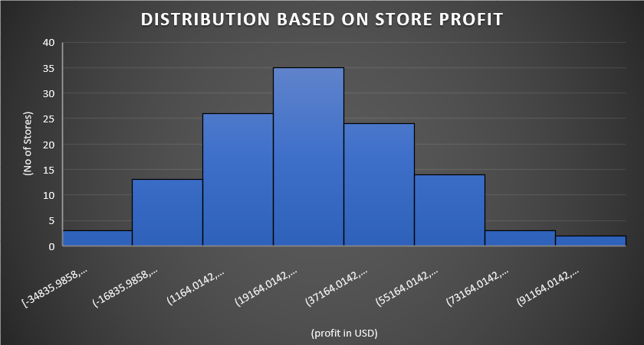

Profit 24

Mean | 29118.25558
Standard Error | 2328.514418
Median | 30303.80893
Mode | #N/A
Standard Deviation | 25507.59744
Sample Variance | 650637527.2
Kurtosis | -0.193227749
Skewness | 0.120328656
Range | 130983.1637
Minimum | -34835.9858
Maximum | 96147.17791
Sum | 3494190.67
Count | 120

strore
